how_to_show_html
 | Get

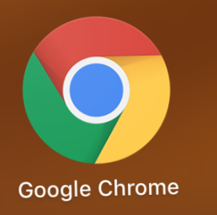

 |  |  | HTML

 |  | Return

PC、Phone |  |  |  | Web 服务器

